1405.05.31
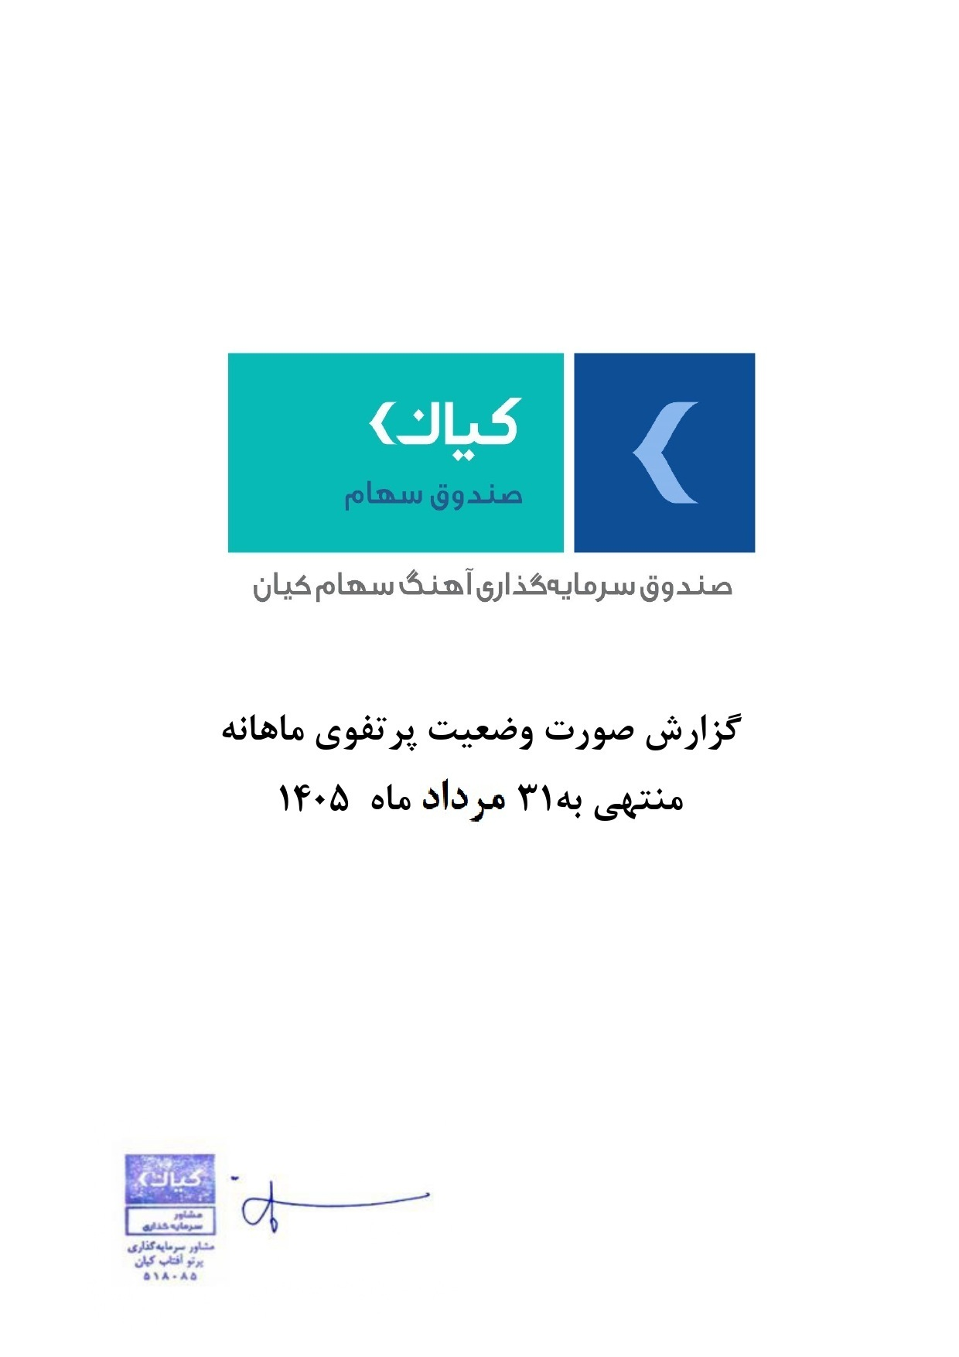



گزارش وضعیت پرتفوی ماهانه

منتهی به 31 مرداد ماه 1405

